数据预处理与增强
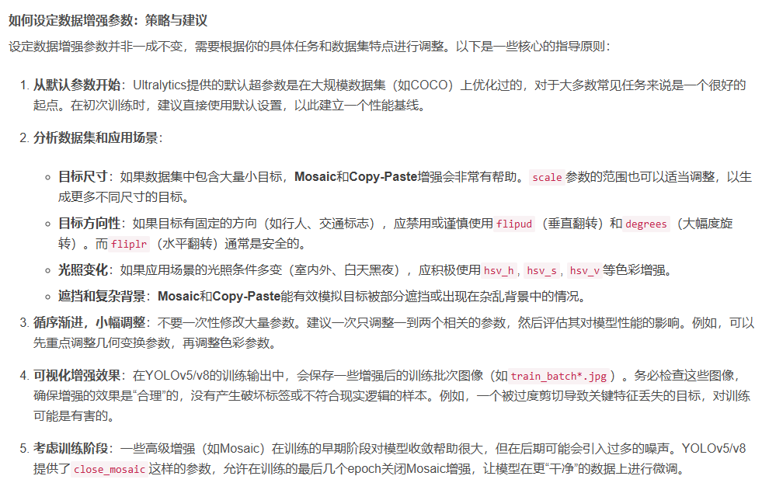
1. 数据预处理与增强

数据是模型的基石。首先，确保你的数据集质量高、标注准确。接下来，通过数据增强技术，如随机裁剪、旋转、缩放、色彩抖动等，增加数据多样性，帮助模型学习到更加鲁棒的特征。
 | 1-1 YOLOv5使用YAML文件来定义数据增强策略，这些文件通常位于data目录下。例如，hyp.scratch-med.yaml文件包含了中等规模模型训练的超参数，包括数据增强策略。
 | 具体内容参照 | hyp.scratch-med.yaml'!A1
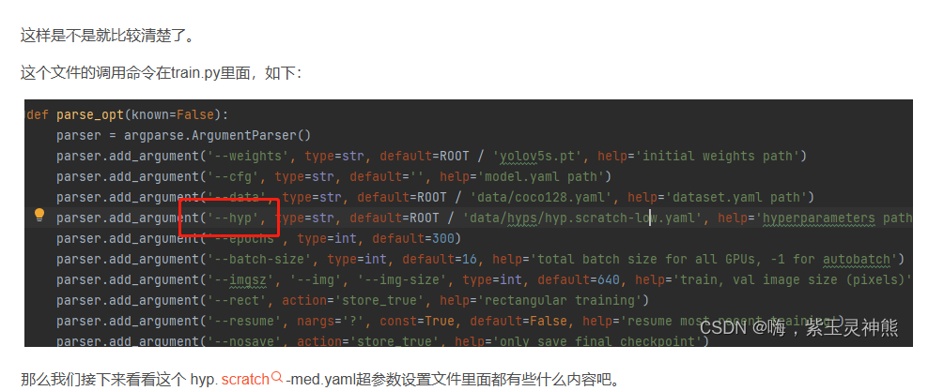

 | 1-2 在YOLOv5的数据加载部分应用数据增强
 |  | YOLOv5在数据加载过程中自动应用数据增强。datasets.py文件中的LoadImagesAndLabels类负责加载图像和应用数据增强。
 |  | # datasets.py 中的 LoadImagesAndLabels 类示例
 |  |  | class LoadImagesAndLabels(Dataset):
 |  |  |  | # YOLOv5 数据加载器，负责加载图像和标签，并应用数据增强
 |  |  |  | def __init__(self, img_dir, img_size=640, batch_size=16, augment=False, hyp=None, rect=False, cache=False, cache_dir=''):
 |  |  |  |  | # 初始化函数，设置参数
 |  |  |  |  | self.img_dir = img_dir
 |  |  |  |  | self.img_size = img_size
 |  |  |  |  | self.augment = augment
 |  |  |  |  | self.hyp = hyp
 |  |  |  |  | self.rect = rect
 |  |  |  |  | self.cache = cache
 |  |  |  |  | self.cache_dir = cache_dir

 |  |  |  |  | # 加载图像和标签
 |  |  |  |  | self.imgs = [x for x in sorted(os.listdir(img_dir)) if x.endswith(('.png', '.jpg', '.jpeg', '.bmp', '.tiff'))]
 |  |  |  |  | self.labels = [os.path.splitext(x)[0] + '.txt' for x in self.imgs]

 |  |  |  | def __getitem__(self, index):
 |  |  |  |  | # 获取图像和标签
 |  |  |  |  | img_path = os.path.join(self.img_dir, self.imgs[index])
 |  |  |  |  | label_path = os.path.join(self.img_dir, self.labels[index])

 |  |  |  |  | # 加载图像
 |  |  |  |  | img = cv2.imread(img_path)

 |  |  |  |  | # 应用数据增强
 |  |  |  |  | if self.augment:
 |  |  |  |  |  | img, labels = self.augment_image(img, label_path)
 |  |  |  |  | else:
 |  |  |  |  |  | labels = self.load_labels(label_path)

 |  |  |  |  | # 返回图像和标签
 |  |  |  |  | return img, labels

 |  |  |  | def augment_image(self, img, label_path):
 |  |  |  |  | # 数据增强函数，包括马赛克、混合、翻转等操作
 |  |  |  |  | # ...（此处省略具体实现，请参考YOLOv5源代码）
 |  |  |  |  | pass

 |  |  |  | def load_labels(self, label_path):
 |  |  |  |  | # 加载标签函数
 |  |  |  |  | # ...（此处省略具体实现，请参考YOLOv5源代码）
 |  |  |  |  | pass

 | 1-3 重新训练观察数据增强效果

hyp.scratch-med.yaml
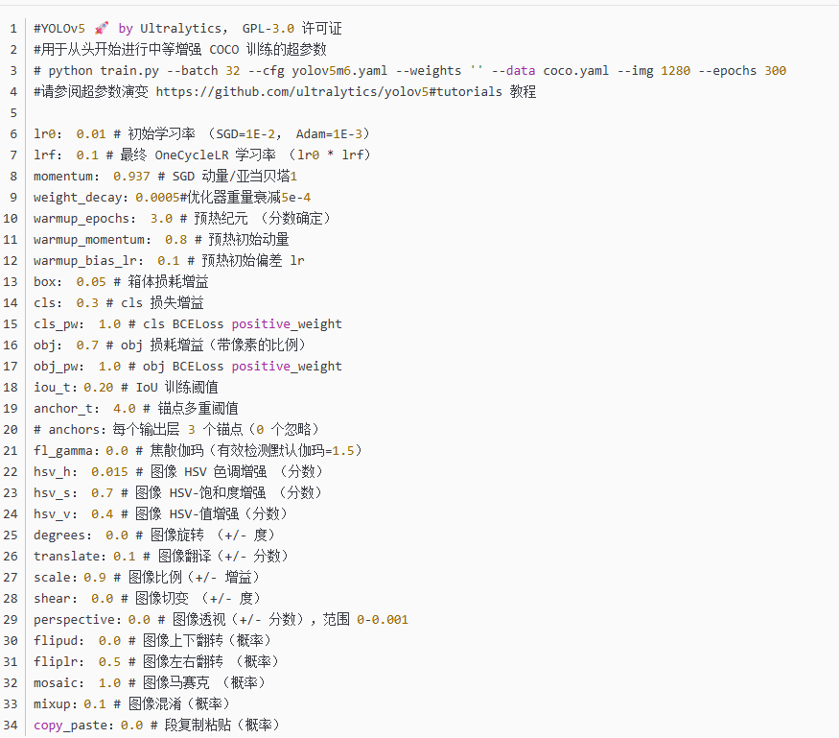

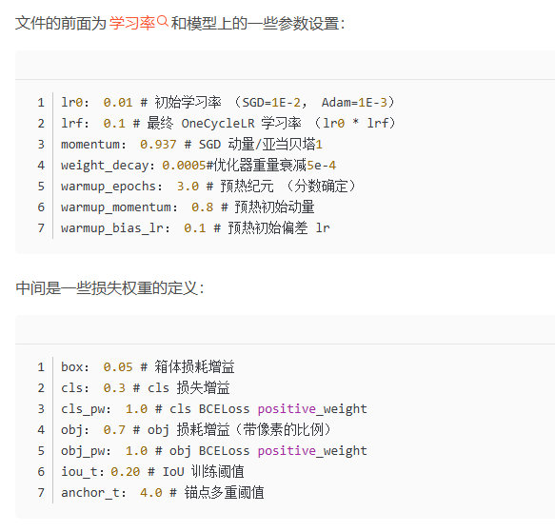

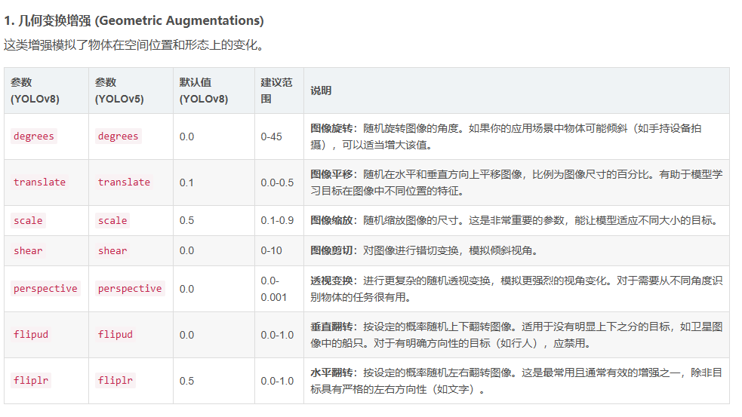
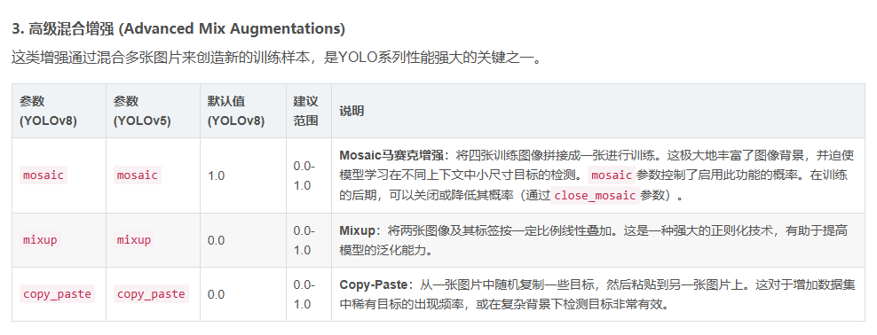
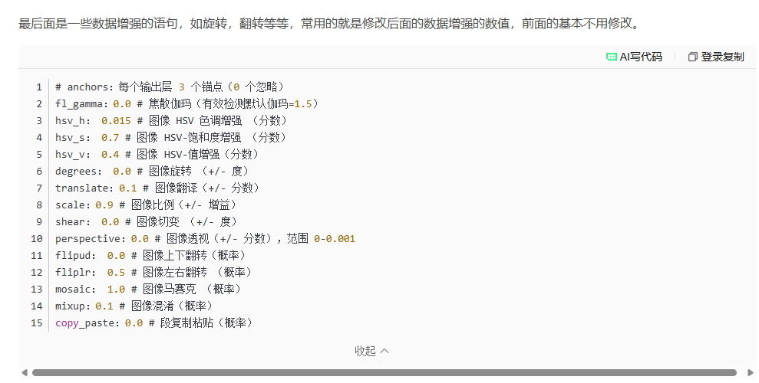

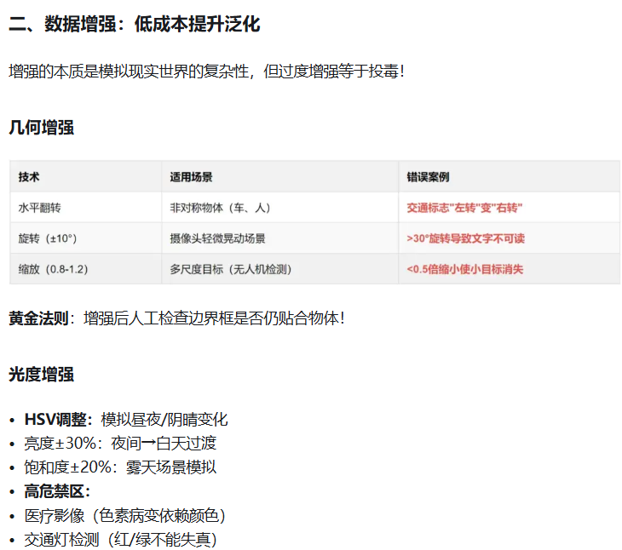

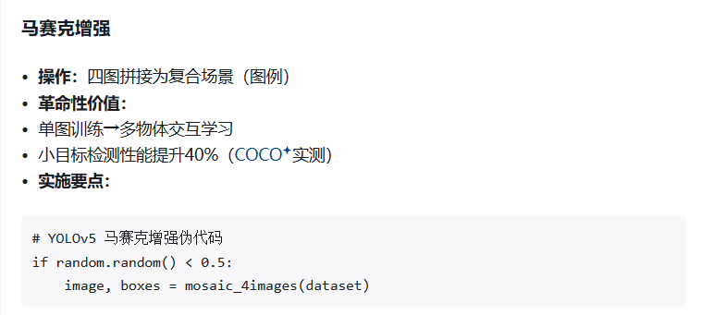

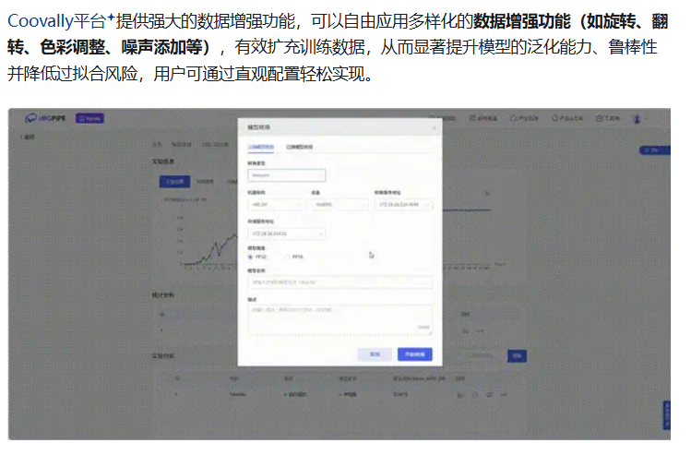

YOLOV5网络结构
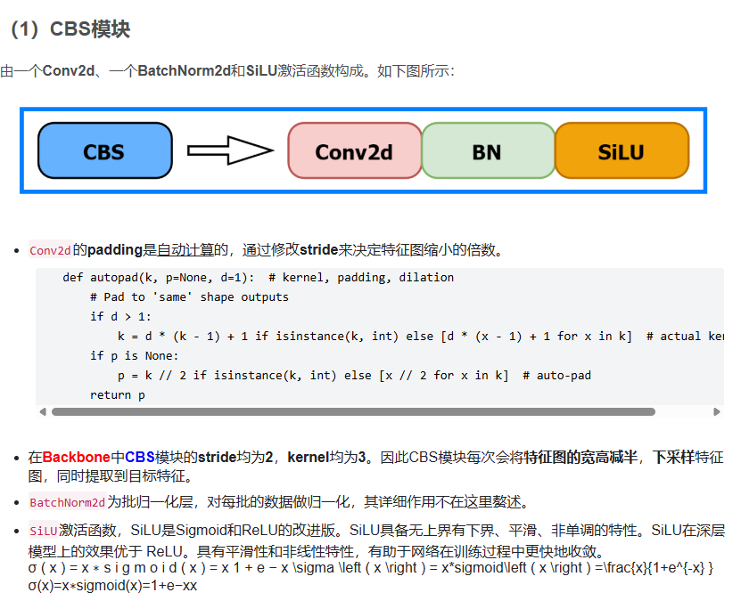
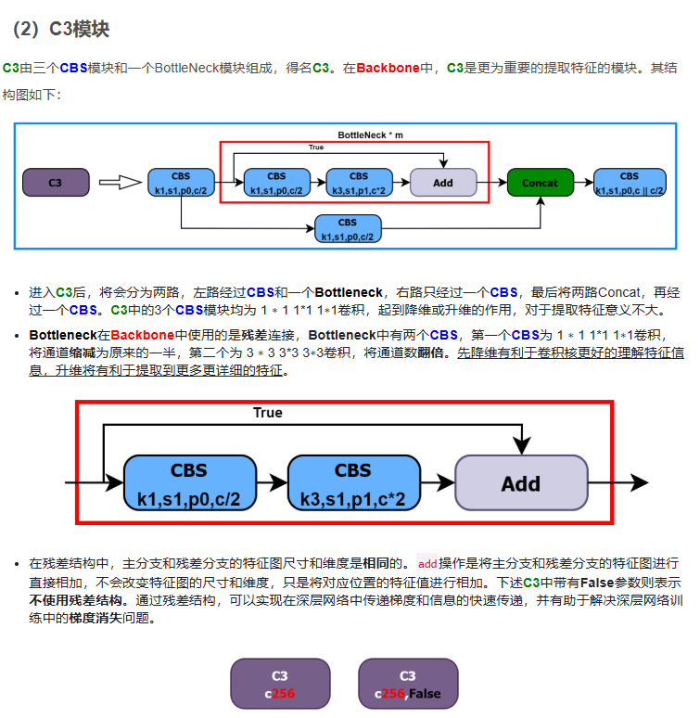
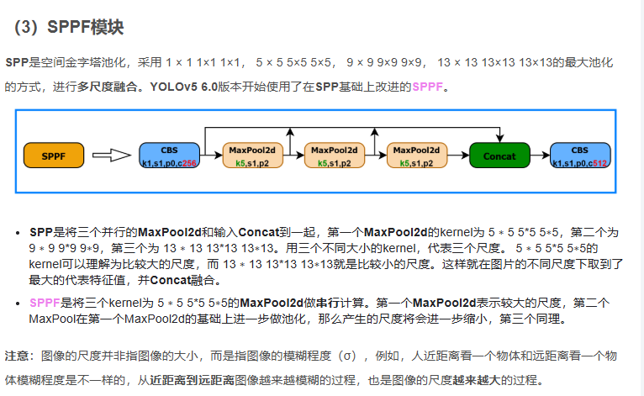
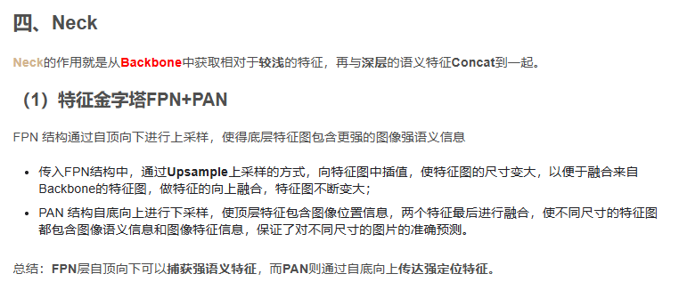
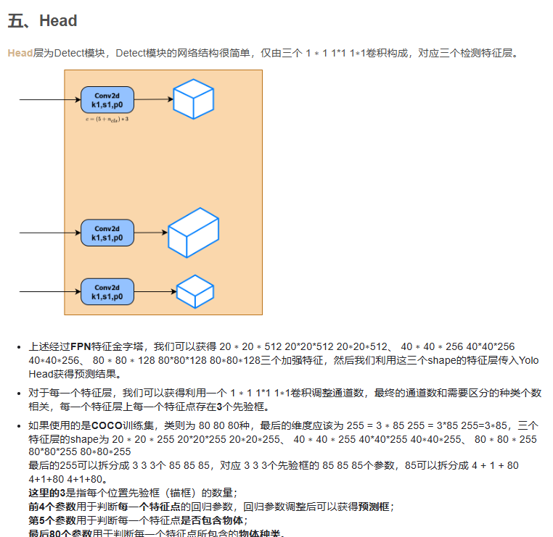
网络结构
https://download.csdn.net/blog/column/12436990/133076427
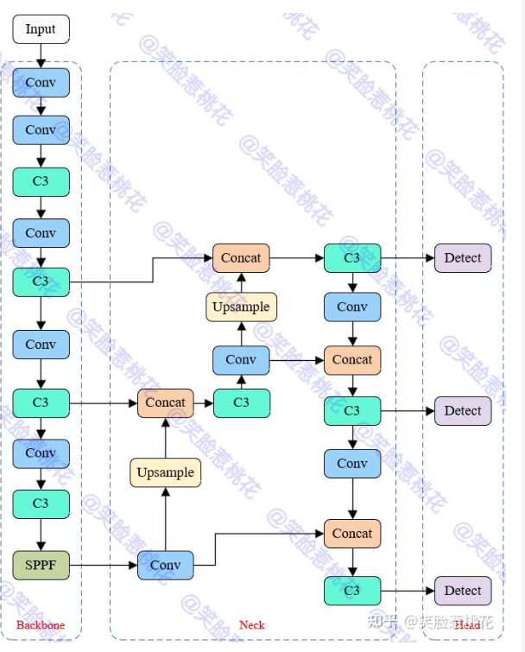

Backbone部分
C3=3个CBS +一个bottleneck

YOLOV5网络结构优化
2. 网络结构优化
https://zhuanlan.zhihu.com/p/11346040035

特征金字塔的改进：YOLOv5采用了特征金字塔结构来融合不同尺度的特征信息。尝试增加特征金字塔的层数，或者调整特征融合的方式（如使用更复杂的注意力机制）。
Backbone的替换：考虑使用更强大的预训练模型作为Backbone，如ResNeSt、EfficientNet等，这些模型在特征提取方面表现出色。
backbone主要作用就是提取特征，并不断缩小特征图，由conv模块 c3模块 SPPF模块构成

方法一
用ASPP来替代SPPF

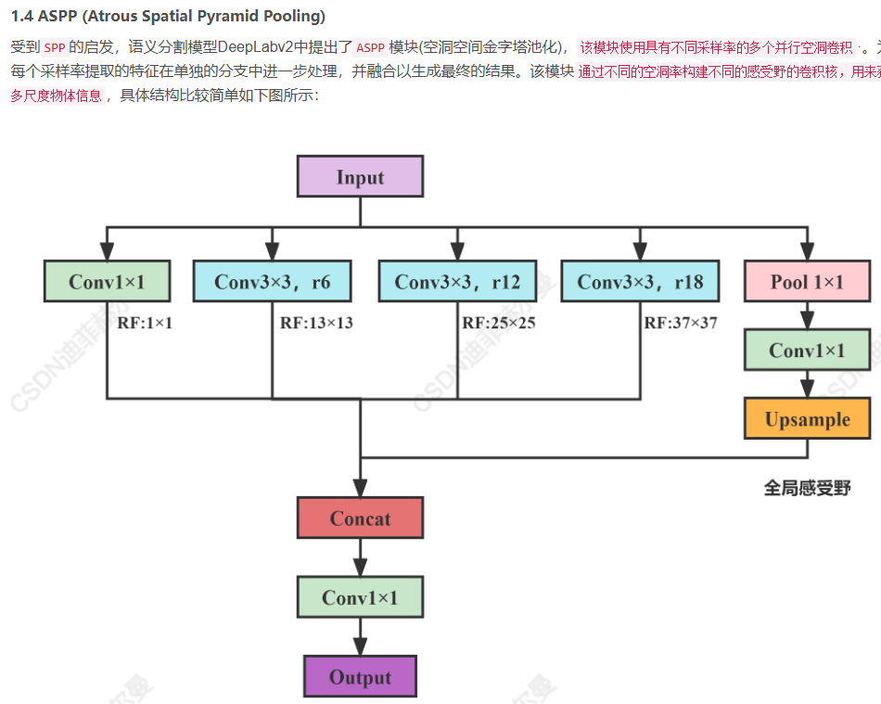

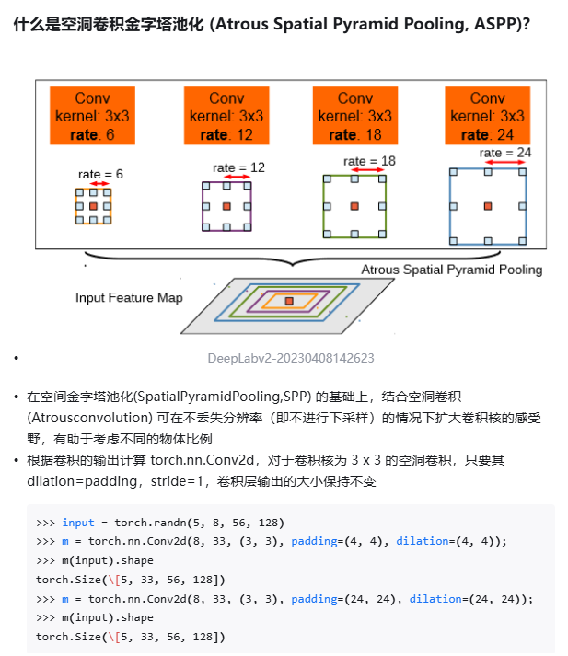

ASPP代码参考
import torch
import torch.nn as nn
import torch.nn.functional as F

class ASPP(nn.Module):
def __init__(self, dim_in, dim_out, rate=1, bn_mom=0.1):
super(ASPP, self).__init__()
self.branch1 = nn.Sequential(
nn.Conv2d(dim_in, dim_out, 1, 1, padding=0, dilation=rate, bias=True),
nn.BatchNorm2d(dim_out, momentum=bn_mom),
nn.ReLU(inplace=True),
)
self.branch2 = nn.Sequential(
nn.Conv2d(dim_in, dim_out, 3, 1, padding=6 * rate, dilation=6 * rate, bias=True),
nn.BatchNorm2d(dim_out, momentum=bn_mom),
nn.ReLU(inplace=True),
)
self.branch3 = nn.Sequential(
nn.Conv2d(dim_in, dim_out, 3, 1, padding=12 * rate, dilation=12 * rate, bias=True),
nn.BatchNorm2d(dim_out, momentum=bn_mom),
nn.ReLU(inplace=True),
)
self.branch4 = nn.Sequential(
nn.Conv2d(dim_in, dim_out, 3, 1, padding=18 * rate, dilation=18 * rate, bias=True),
nn.BatchNorm2d(dim_out, momentum=bn_mom),
nn.ReLU(inplace=True),
)
self.branch5_conv = nn.Conv2d(dim_in, dim_out, 1, 1, 0, bias=True)
self.branch5_bn = nn.BatchNorm2d(dim_out, momentum=bn_mom)
self.branch5_relu = nn.ReLU(inplace=True)

self.conv_cat = nn.Sequential(
nn.Conv2d(dim_out * 5, dim_out, 1, 1, padding=0, bias=True),
nn.BatchNorm2d(dim_out, momentum=bn_mom),
nn.ReLU(inplace=True),
)

def forward(self, x):
[b, c, row, col] = x.size()
conv1x1 = self.branch1(x)
conv3x3_1 = self.branch2(x)
conv3x3_2 = self.branch3(x)
conv3x3_3 = self.branch4(x)

global_feature = torch.mean(x, 2, True)
global_feature = torch.mean(global_feature, 3, True)
global_feature = self.branch5_conv(global_feature)
global_feature = self.branch5_bn(global_feature)
global_feature = self.branch5_relu(global_feature)
global_feature = F.interpolate(global_feature, (row, col), None, 'bilinear', True)

feature_cat = torch.cat([conv1x1, conv3x3_1, conv3x3_2, conv3x3_3, global_feature], dim=1)
result = self.conv_cat(feature_cat)
return result

if __name__ == '__main__':
x = torch.randn(4, 512, 7, 7).cuda()
model = ASPP(512, 512).cuda()
out = model(x)
print(out.shape)

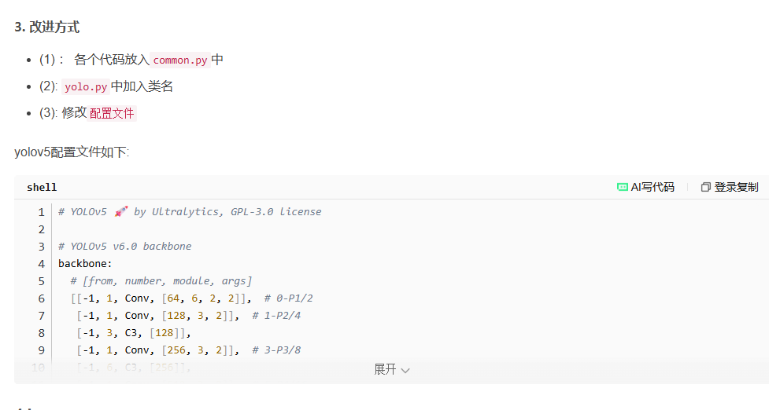

方法二
1.引入新的注意力机制
2.小火焰目标检测层的加入 并增加对应的特征提取层
3.与之匹配的损失函数调整
4.由于1，2导致的结构和权重参数变化所以需要 预训练后迁移学习

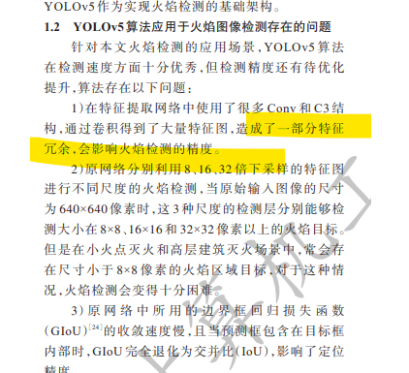
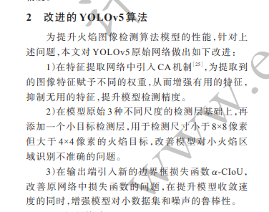
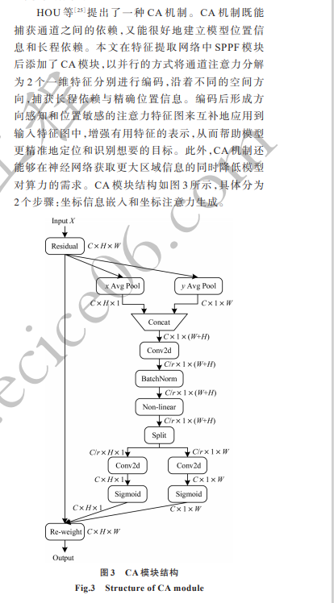

火焰目标的检测层。此检测层所输出特征图的大小为 160×160 像素，可以检测感受野大小在 4×4 像素以上的火焰目标，能够满足绝大多数灭火场景的检测要求。同时，本文还为小目标检测层增加了几个对应的特征提取层，即在网络的第17 层后继续使用 C3 模块和 Conv 模块完成特征提取，并在第 20层对特征图进行上采样，使其进一步扩大。在第 21层，将上采样得到的大小为 160×160像素的特征图与特征提取网络中第 2层所得到的同尺度特征图通过Concat操作在通道维度上进行特征融合，以此获取更加丰富的特征来完成小火焰目标的检测。改进后的网络整体结构如图 4 所示。
图 4 改进后的 YOLOv5 整体网络结构
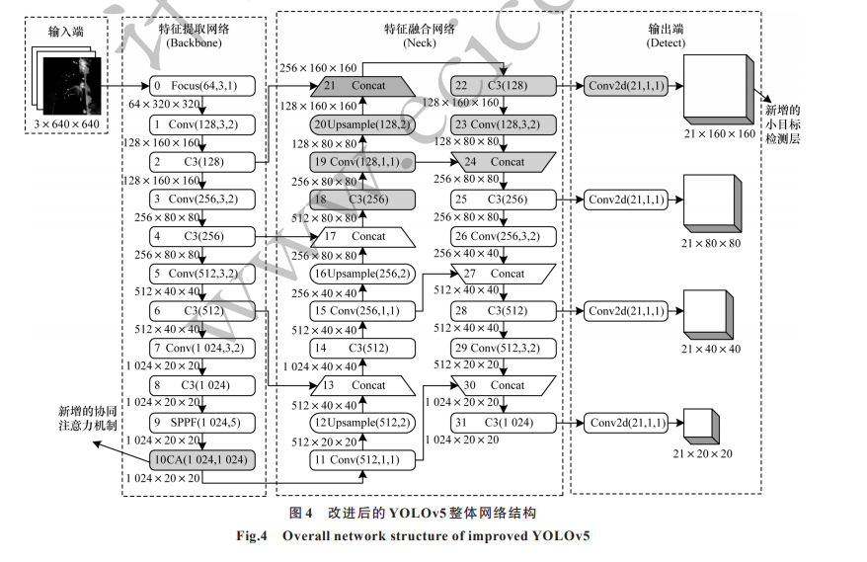

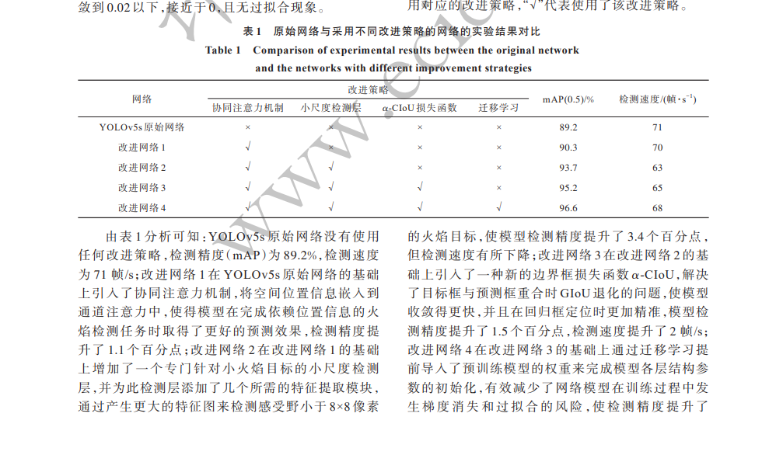

方法三
用？？？？替换整个backbone
MobileNet参考 | https://blog.csdn.net/weixin_51658186/article/details/137745330
ResNet参考 | https://blog.csdn.net/qq_34508123/article/details/147239131
ResNeSt 参考 | https://blog.csdn.net/qq_39478403/article/details/120693816
TransXNet

损失函数调整
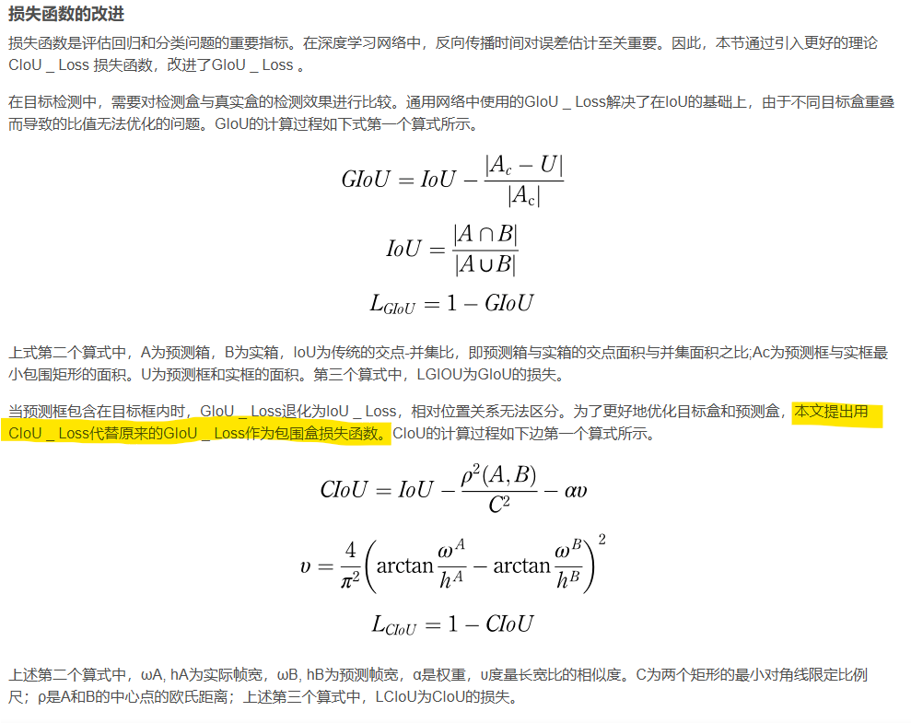
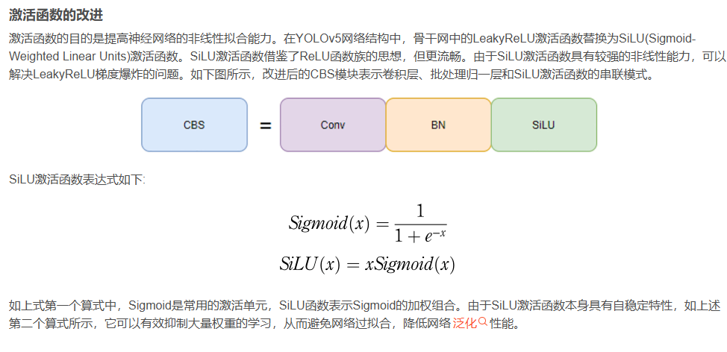
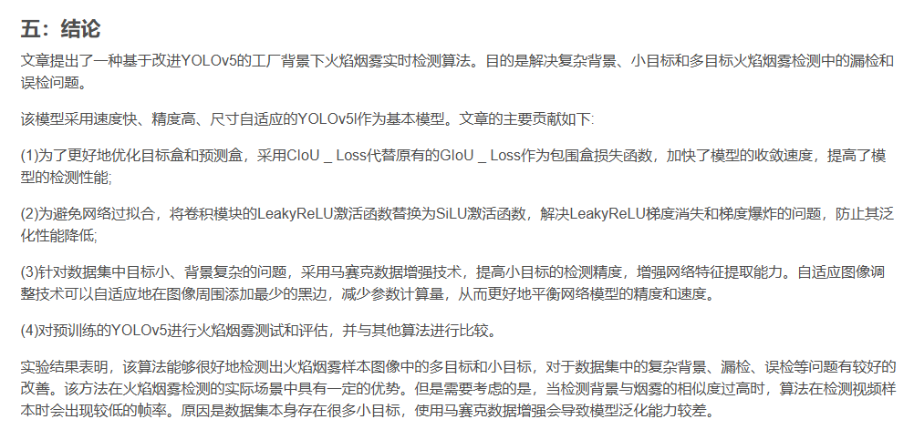
3. 损失函数调整
自定义损失函数：YOLOv5/YOLOv7默认使用GIoU或CIoU作为边界框回归的损失函数。你可以根据任务需求，设计或引入新的损失函数，如DIoU、SIoU等，以更好地处理边界框的回归问题。

类别不平衡处理：如果数据集中存在严重的类别不平衡问题，可以通过调整损失函数中的权重系数，或者采用Focal Loss等策略来优化。

CIOU替代GIOU

